참고 블로그
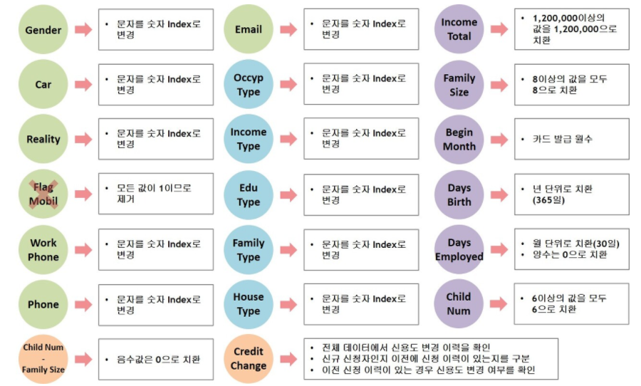

참고 사이트 | [DACON] 신용카드 사용자 연체 예측 경진대회 (brunch.co.kr)
 | [DACON] 신용카드 사용자 연체 예측 AI 경진대회 : 네이버 블로그 (naver.com)

김인섭 | 파랑
한상범 | 초록
문다정 | 보라

평가지표

